РБ


 |  | Государственное предприятие "МОЗЫРСКИЕ МОЛОЧНЫЕ ПРОДУКТЫ"

 |  | Республика Беларусь, 247760, г. Мозырь, ул. Пролетарская, 114. Приёмная директора: +375 (236) 24-25-32, e-mail:info@mmp.by www.mmp.by Отдел сбыта: тел/факс 8 (0236) 202726, 202434, Прием заявок: 8 (0236) 202430, 232122, 202581, 232118; e-mail: sbyt@mmp.by

акции помечены значком |  | - цены указаны с учетом предоставляемой скидки |  |  |  |  |  |  |  | Прайс-лист 01.08.2026 г.
№ п/п | Наименование продукции |  |  | Жирность, % | Упаковка | Расфа-совка | Кол-во штук (кг) в упаковке | Срок реализации |  | Штрихкод | Цена без НДС, руб |  |  | НДС (%)
 |  |  |  |  |  |  |  | Кол-во суток | Темп. режим, 0С |  | ФСИ | ФСН-Мозырь | ФСН-иногор
ТОРГОВАЯ МАРКА "КРАIНА МАЛАКА"=
1 | Молоко пастеризованное ТМ "Краiна малака" |  |  | 2.6 | ПЭТ-бутылка | 0,9 л | 6 | 20 сут | 4±2 | 4811293011545 | 1.66 | 1.72 | 1.73 | 10
2 |  |  |  | 3.2 | ПЭТ-бутылка | 0,9 л | 6 | 20 сут | 4±2 | 4811293011613 | 1.72 | 1.78 | 1.80 | 10
3 |  |  |  | 3.5 | ПЭТ-бутылка | 0,9 л | 6 | 20 сут | 4±2 | 4811293011637 | 1.73 | 1.79 | 1.81 | 10
4 | Кефир ТМ "Краiна малака" |  |  | 2.6 | ПЭТ-бутылка | 0,9 кг | 6 | 24 сут | 4±2 | 4811293011552 | 1.66 | 1.72 | 1.73 | 10
5 |  |  |  | 3.3 | ПЭТ-бутылка | 0,9 кг | 6 | 24 сут | 4±2 | 4811293011620 | 1.73 | 1.79 | 1.81 | 10
6 | Сметана ТМ "Краiна малака" |  |  | 19.0 | п\стир стакан | 0,38 кг | 6 | 18 сут | 4±2 | 4811293011576 | 2.38 | 2.46 | 2.49 | 10
7 |  |  |  | 19.0 | п/пленка | 0,4 кг | 30 | 23 сут | 4±2 | 4811293011583 | 2.06 | 2.13 | 2.15 | 10
8 | Напиток на основе сыворотки ТМ "Краiна малака" | Ананас-манго |  | 0.0 | ПЭТ-бутылка | 0,9 л | 6 | 30 сут | 4±2 | 4811293011668 | 1.22 | 1.26 | 1.27 | 10
9 |  | Апельсин |  | 0.0 | ПЭТ-бутылка | 0,9 л | 6 | 30 сут | 4±2 | 4811293011651 | 1.22 | 1.26 | 1.27 | 10
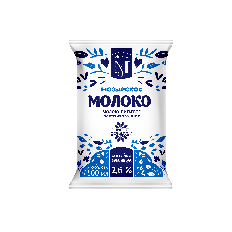
=МОЛОКО=
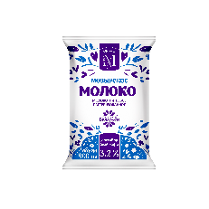
10 | Молоко пастеризованное "МОЗЫРСКОЕ" |  |  | 1,5 | п/пленка | 0,9 л. | 15 | 6 сут | 4±2 | 4811293009924 | 1,24 | 1,28 | 1,29 | 10
11 |  |  |  | 2.6 | п/пленка | 0,9 л. | 15 | 6 сут | 4±2 | 4811293009931 | 1.39 | 1.44 | 1.45 | 10
12 |  |  |  | 3.2 | п/пленка | 0,9 л. | 15 | 6 сут | 4±2 | 4811293009948 | 1.49 | 1.54 | 1.56 | 10
13 |  |  |  | 3.2 | п/пленка | 0,5 л. | 24 | 6 сут | 4±2 | 4811293010050 | 0.83 | 0.86 | 0.87 | 10
14 | Молоко пастеризованное |  |  | 2.6 | пюр-пак | 0,9 л. | 12 | 15 сут | 4±2 | 4811293012429 | 1.42 | 1.47 | 1.48 | 10
15 | Молоко пастеризованное "МОЗЫРСКОЕ" |  |  | 2.6 | ПЭТ-бутылка | 0,9 л. | 6 | 20 сут | 4±2 | 4811293011378 | 1.66 | 1.72 | 1.73 | 10
16 |  |  |  | 3.2 | ПЭТ-бутылка | 0,9 л. | 6 | 20 сут | 4±2 | 4811293011385 | 1.77 | 1.83 | 1.85 | 10
17 | Молоко пастеризованное "ОТБОРНОЕ" |  |  | 3,2-4,2 | ПЭТ-бутылка | 0,9 л. | 6 | 20 сут | 4±2 | 4811293012719 | 1.77 | 1.83 | 1.85 | 10
18 | Молоко стерилизованное |  |  | 1.5 | ТБА | 1 л. | 12 | 9 мес | 0-25 | 4811293002642 | 1.45 | 1.50 | 1.51 | 10
19 |  |  |  | 2.5 | ТБА | 1 л. | 12 | 9 мес | 0-25 | 4811293002659 | 1.66 | 1.72 | 1.73 | 10
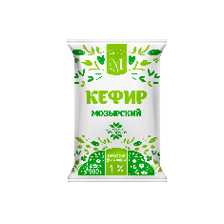
20 |  |  |  | 3.2 | ТБА | 1 л. | 12 | 9 мес | 0-25 | 4811293002666 | 1.80 | 1.86 | 1.88 | 10
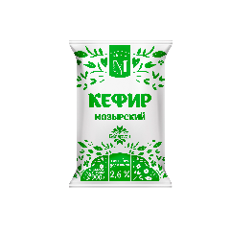
=КЕФИР =
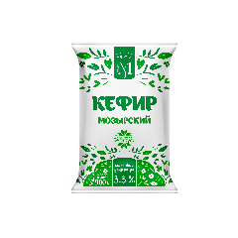
21 | Кефир "МОЗЫРСКИЙ" |  |  | 1,0 | п/пленка | 0,9 кг | 15 | 10 сут | 4±2 | 4811293009962 | 1,15 | 1,19 | 1,20 | 10
22 |  |  |  | 2.6 | п/пленка | 0,9 кг | 15 | 10 сут | 4±2 | 4811293009979 | 1.39 | 1.44 | 1.45 | 10
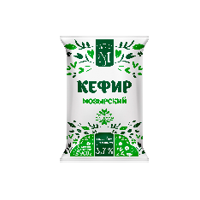
23 |  |  |  | 3.3 | п/пленка | 0,9 кг | 15 | 10 сут | 4±2 | 4811293009153 | 1.39 | 1.44 | 1.45 | 10
24 |  |  |  | 3.3 | п/пленка | 0,5 кг | 30 | 10 сут | 4±2 | 4811293009177 | 0.85 | 0.88 | 0.89 | 10
25 |  |  |  | 3.7 | п/пленка | 0,9 кг | 15 | 10 сут | 4±2 | 4811293009764 | 1.53 | 1.58 | 1.60 | 10
26 | Кефир "МОЗЫРСКИЙ" |  |  | 2.6 | ПЭТ-бутылка | 0,9 кг | 6 | 24 сут | 4±2 | 4811293011415 | 1.66 | 1.72 | 1.73 | 10
27 |  |  |  | 3.3 | ПЭТ-бутылка | 0,9 кг | 6 | 24 сут | 4±2 | 4811293011422 | 1.74 | 1.80 | 1.82 | 10
28 | Кефир |  |  | 2.5 | пюр-пак | 0,9 кг | 12 | 10 сут | 4±2 | 4811293012436 | 1.37 | 1.42 | 1.43 | 10
=КИСЛОМОЛОЧНЫЕ НАПИТКИ=
29 | Биоряженка |  |  | 3.2 | ПЭТ-бутылка | 0,9 кг | 6 | 13 сут | 4±2 | 4811293012610 | 2.03 | 2.10 | 2.12 | 10
30 | Биопродукт кисломолочный "БИФИТАТ" диетического лечебного и диетического профилактического питания |  |  | 2.5 | ПЭТ-бутылка | 0,9 кг | 6 | 12 сут | 4±2 | 4811293012504 | 1.82 | 1.88 | 1.90 | 10
31 |  |  |  | 2.5 | п/стир стакан | 0,2 кг | 10 | 10 сут | 4±2 | 4811293009283 | 0.74 | 0.77 | 0.77 | 10
=СМЕТАНА=
32 | Сметана |  |  | 12 | п\стир стакан | 0,37 кг | 6 | 18 сут | 4±2 | 4811293008859 | 1,67 | 1,73 | 1,75 | 10
33 |  |  |  | 19 | п\стир стакан | 0,18кг | 6 | 18 сут | 4±2 | 4811293010098 | 1,22 | 1,26 | 1,27 | 10
34 |  |  |  | 19 | п\стир стакан | 0,32 кг | 6 | 18 сут | 4±2 | 4811293010081 | 2,07 | 2,14 | 2,16 | 10
35 | Сметана "МОЗЫРСКАЯ" |  |  | 12 | п/пленка | 0,4 кг | 30 | 23 сут | 4±2 | 4811293007999 | 1.39 | 1.44 | 1.45 | 10
36 |  |  |  | 19 | п/пленка | 0,4 кг | 30 | 23 сут | 4±2 | 4811293010029 | 2.07 | 2.14 | 2.16 | 10
37 |  |  |  | 22 | п/пленка | 0,4 кг | 30 | 23 сут | 4±2 | 4811293010036 | 2.28 | 2.36 | 2.38 | 10
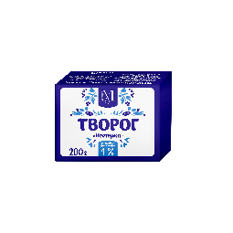
38 |  |  |  | 26 | п/пленка | 0,4 кг | 30 | 23 сут | 4±2 | 4811293010043 | 2.60 | 2.69 | 2.72 | 10
=ТВОРОГ И ТВОРОЖНЫЕ ИЗДЕЛИЯ=
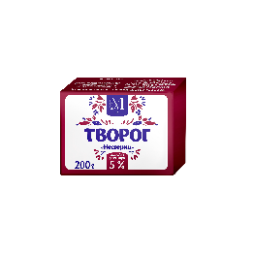
39 | ТВОРОГ |  | фас | 1.0 | брикет | 0,2 кг | 40 | 5 сут | 4±2 | 4811293007562 | 1.22 | 1.26 | 1.27 | 10
40 |  |  | фас | 5.0 | брикет | 0,2 кг | 40 | 5 сут | 4±2 | 4811293007104 | 1.28 | 1.32 | 1.34 | 10
41 |  |  | фас | 1.0 | пакет | 0,5 кг | 20 | 5 сут | 4±2 | 4811293007975 | 2.91 | 3.01 | 3.04 | 10
42 |  |  | фас | 1.0 | пакет | 1 кг | 10 | 5 сут | 4±2 | 4811293007982 | 5.77 | 5.97 | 6.03 | 10
43 |  |  | фас | 5.0 | пакет | 0,5 кг | 20 | 5 сут | 4±2 | 4811293003137 | 3.08 | 3.19 | 3.22 | 10
44 |  |  | фас | 5.0 | пакет | 1 кг | 10 | 5 сут | 4±2 | 4811293003144 | 6.05 | 6.26 | 6.32 | 10
45 | ТВОРОГ "РАДУГА ВКУСА" |  | фас | 1.0 | пакет из ламиниров. барьерной пленки | 0,45 кг | 12 | 31 сут | 4±2 | 4811293007029 | 2.81 | 2.91 | 2.94 | 10
46 |  |  | фас | 5.0 |  | 0,45 кг | 12 | 31 сут | 4±2 | 4811293007043 | 3.03 | 3.14 | 3.17 | 10
47 |  |  | фас | 9.0 |  | 0,45 кг | 12 | 31 сут | 4±2 | 4811293007067 | 3.25 | 3.36 | 3.40 | 10
48 |  |  | фас | 5.0 |  | 0,3 кг | 18 | 31 сут | 4±3 | 4811293013259 | 2.03 | 2.10 | 2.12 | 10
49 |  |  | фас | 9.0 |  | 0,3 кг | 18 | 31 сут | 4±4 | 4811293013266 | 2.16 | 2.24 | 2.26 | 10
50 | Масса творожная сладкая | с аром. ванили |  | 4.5 | кор.п/п | 0,25 кг | 30 | 5 сут | 4±2 | 4811293009238 | 1.68 | 1.74 | 1.76 | 10
51 |  | с аром. ванили |  | 4.5 | кор.п/п | 0,4 кг | 15 | 5 сут | 4±2 | 4811293009214 | 2.47 | 2.56 | 2.58 | 10
52 |  | с ароматом медовой дыни |  | 4.5 | кор.п/п | 0,25 кг | 30 | 5 сут | 4±4 | 4811293011453 | 1.84 | 1.90 | 1.92 | 10
53 |  | с ароматом медовой дыни |  | 4.5 | кор.п/п | 0,4 кг | 15 | 5 сут | 4±5 | 4811293011446 | 2.62 | 2.71 | 2.74 | 10
54 |  | с аром. ирисо-слив. |  | 4.5 | кор.п/п | 0,25 кг | 30 | 5 сут | 4±2 | 4811293010746 | 1.84 | 1.90 | 1.92 | 10
55 |  | с аром. ирисо-слив. |  | 4.5 | кор.п/п | 0,4 кг | 15 | 5 сут | 4±2 | 4811293010739 | 2.62 | 2.71 | 2.74 | 10
56 | Творог |  |  | 10.0 | п/пр стакан | 0,1 кг | 10 | 15 cут | 4±2 | 4811293009245 | 0.71 | 0.73 | 0.74 | 10
=ДЕСЕРТЫ И ЙОГУРТЫ=
57 | Йогурт обогащенный бифидо бактериями | Лесная Ягода |  | 1.5 | пэт-бутылка | 0,9 кг | 6 | 30 сут | 4±2 | 4811293012634 | 2.61 | 2.70 | 2.73 | 10
58 |  | Персик |  | 1.5 | пэт-бутылка | 0,9 кг | 6 | 30 сут | 4±2 | 4811293012627 | 2.61 | 2.70 | 2.73 | 10
59 | Продукт йогуртный "НА УРА!" | Яблоко-банан |  | 1.5 | п/стир стакан | 0,125 кг | 10 | 28 сут | 4±2 | 4811293007753 | 0.68 | 0.70 | 0.71 | 10
60 |  | Груша-ваниль |  | 1.5 | п/стир стакан | 0,125 кг | 10 | 28 сут | 4±2 | 4811293007746 | 0.68 | 0.70 | 0.71 | 10
61 |  | Персик с ар.пол мяты |  | 1.5 | п/стир стакан | 0,28 кг | 15 | 28 сут | 4±2 | 4811293011644 | 1.27 | 1.31 | 1.33 | 10
62 |  | Вишня |  | 1.5 | п/стир стакан | 0,28 кг | 15 | 28 сут | 4±2 | 4811293011866 | 1.27 | 1.31 | 1.33 | 10
63 | Йогурт "ГРЕЧЕСКИЙ" | классический |  | 4.0 | п/пр стакан | 0,2 кг | 6 | 15 сут | 4±2 | 4811293010708 | 1.10 | 1.14 | 1.15 | 10
64 |  | яблоко -ягоды барбариса |  | 3.4 | п/пр стакан | 0,2 кг | 6 | 15 сут | 4±2 | 4811293010715 | 1.29 | 1.34 | 1.35 | 10
65 |  | манго-чиа |  | 3.4 | п/пр стакан | 0,2 кг | 6 | 15 сут | 4±2 | 4811293010722 | 1.29 | 1.34 | 1.35 | 10
66 |  | тыква-мюсли |  | 3.3 | п/пр стакан | 0,2 кг | 6 | 15 сут | 4±2 | 4811293011293 | 1.34 | 1.39 | 1.40 | 10
67 |  | Груша-мед-злаки |  | 3.2 | п/пр стакан | 0,2 кг | 6 | 15 сут | 4±2 | 4811293012498 | 1.34 | 1.39 | 1.40 | 10
68 | Десерт творожный "НА УРА!" | Клубника |  | 5.0 | п/стир стакан | 0,14 кг | 6 | 21 сут | 4±2 | 4811293007173 | 1.07 | 1.11 | 1.12 | 10
69 |  | Вишня |  | 5.0 | п/стир стакан | 0,14 кг | 6 | 21 сут | 4±2 | 4811293007180 | 1.07 | 1.11 | 1.12 | 10
70 |  | Черника |  | 5.0 | п/стир стакан | 0,14 кг | 6 | 21 сут | 4±2 | 4811293007197 | 1.07 | 1.11 | 1.12 | 10
71 |  | Ананас-манго |  | 5.0 | п/стир стакан | 0,14 кг | 6 | 21 сут | 4±2 | 4811293007227 | 1.07 | 1.11 | 1.12 | 10
72 |  | Курага и аромат ванилина |  | 5.0 | п/стир стакан | 0,14 кг | 6 | 21 сут | 4±2 | 4811293007258 | 1.07 | 1.11 | 1.12 | 10
73 |  | Пломбир |  | 5.0 | п/стир стакан | 0,14 кг | 6 | 21 сут | 4±3 | 4811293007203 | 1.07 | 1.11 | 1.12 | 10
74 |  | Чернослив и аромат ванилина |  | 5.0 | п/стир стакан | 0,14 кг | 6 | 21 сут | 4±2 | 4811293007265 | 1.07 | 1.11 | 1.12 | 10
=МАСЛО=
75 | Масло сладкосливочное несоленое |  | фас | 65.0 | м/бумага | 0,18 кг | 45 | 120 сут | 4±2 | 4811293012702 | 2.66 | 2.75 | 2.78 | 10
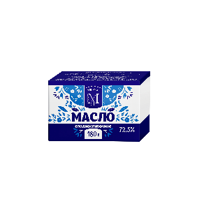
76 |  |  | фас | 65.0 | м/бумага | 0,18 кг | 45 | 75 сут | -13-18 | 4811293012702 | 2.66 | 2.75 | 2.78 | 10
77 | Масло сладкосливочное несоленое "Крестьянское" |  | фас | 72.5 | м/бумага | 0,18 кг | 45 | 120 сут | 4±2 | 4811293012689 | 2.92 | 3.02 | 3.05 | 10
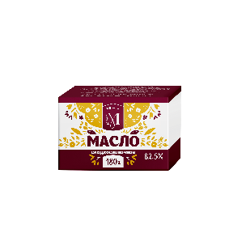
78 |  |  | фас | 72.5 | м/бумага | 0,18 кг | 45 | 120 сут | -13-18 | 4811293012689 | 2.92 | 3.02 | 3.05 | 10
79 | Масло сладкосливочное несоленое |  | фас | 82.5 | м/бумага | 0,18 кг | 45 | 120 сут | 4±2 | 4811293012696 | 3.22 | 3.33 | 3.36 | 10
80 |  |  | фас | 82.5 | м/бумага | 0,18 кг | 45 | 120 сут | -13-18 | 4811293012696 | 3.22 | 3.33 | 3.36 | 10
81 | Масло сладкосливочное несоленое "Крестьянское" |  | фас | 72.5 | м/бумага | 0,4 кг | 18 | 120 сут | 4±2 | 4811293013211 | 6.52 | 6.75 | 6.81 | 11
82 |  |  | фас | 72.5 | м/бумага | 0,4 кг | 18 | 120 сут | -13-18 | 4811293013211 | 6.52 | 6.75 | 6.81 | 12
83 | Масло сладкосливочное несоленое |  | фас | 82.5 | м/бумага | 0,4 кг | 18 | 120 сут | 4±2 | 4811293013228 | 7.21 | 7.46 | 7.53 | 13
84 |  |  | фас | 82.5 | м/бумага | 0,4 кг | 18 | 120 сут | -13-18 | 4811293013228 | 7.21 | 7.46 | 7.53 | 14
=СЫР ПЛАВЛЕНЫЙ=
85 | Сыр плавленый "Сливочный" |  |  | 45.0 | п/пр стакан | 0,15 кг. | 6 | 20 сут | 0-6 | 4811293007951 | 1.42 | 1.47 | 1.48 | 10
СУХИЕ МОЛОЧНЫЕ ПРОДУКТЫ=
86 | Молоко сухое обезжиренное быстрорастворимое |  |  | 0 | Дой-пак | 0,5 кг | 14 | 24 мес | 0-20 | 4811293011323 | 5.70 | 5.9 | 5.96 | 10
87 | Молоко сухое сорт "Стандарт" |  |  | 26 | Дой-пак | 0,5 кг | 14 | 24 мес | 0-20 | 4811293011477 | 7.92 | 8.2 | 8.28 | 10

 | Директор |  |  |  |  |  |  | 80236-37-74-32 |  | В.А.Назаренко
 | Зам. директора по коммерческим вопросам |  |  |  |  |  |  | 80236-23-86-54 |  | И.В.Муравейко | 8(0236) |  | 20 24 30
 | Начальник отдела сбыта |  |  |  |  |  |  | 80236-24-91-13 |  | Е.А.Герасименко |  |  | 23 21 22
 | Производственная лаборатория |  |  |  |  |  |  | 80236-36-50-82 |  |  |  |  | 20 25 81
 | Отдел главного технолога |  |  |  |  |  |  | 80236-20-64-02 |  |  |  |  | 23 21 18
 | Бюро по качеству и стандартизации |  |  |  |  |  |  | 80236-25-54-30
Спасибо за сотрудничество с нами!
ВЫБИРАЙТЕ САМОЕ ЛУЧШЕЕ
ДЛЯ СВОЕГО ЗДОРОВЬЯ!!!

sbyt@mmp.by www.mmp.by

